Sheet1
图片 | point
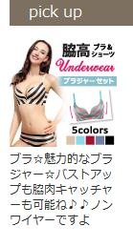 | ブラ☆魅力的なブラジャー☆バストアップも可能ね♪♪ノンワイヤーですよ
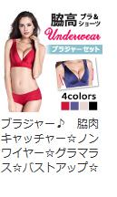 | ブラジャー♪☆ノンワイヤー☆グラマラス☆バストアップ☆
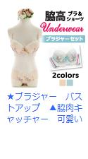 | ★ブラジャー バストアップ ▲可愛い
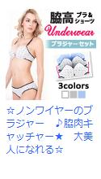 | ☆ノンワイヤーのブラジャー ♪★ 大美人になれる☆
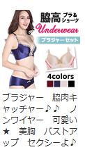 | ブラジャー♪♪ ノンワイヤー 可愛い★ 美胸 バストアップ セクシーよ♪
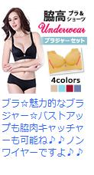 | ブラ☆魅力的なブラジャー☆バストアップも可能ね♪♪ノンワイヤーですよ
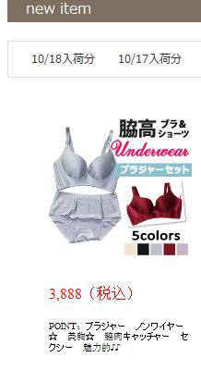 | POINT：ブラジャー ノンワイヤー☆ 美胸☆ セクシー 魅力的♪♪
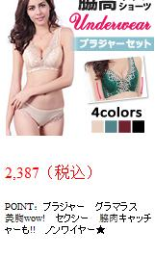 | POINT：ブラジャー グラマラス 美胸wow! セクシー ノンワイヤー★
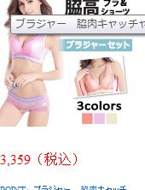 | POINT：ブラジャー★ ノンワイヤー♪♪ ☆グラマラス★

